概要
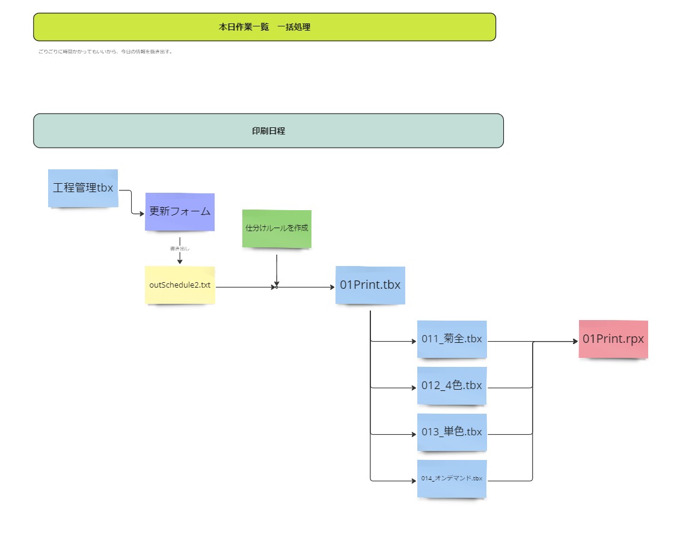
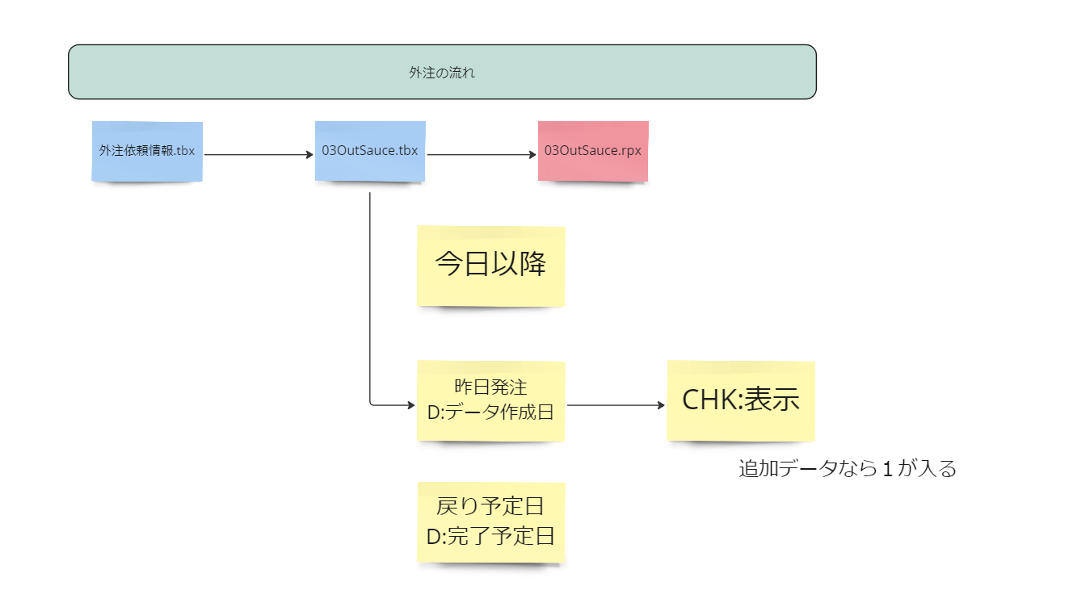
社内全体資料の仕様書なり設計図です。

 | ゴール
 | 毎日貼り出す資料をワンタップで作成する。

 | 共有したい内容 |  | やること |  | 具体的な事
 |  |  |  |  | 工程管理\K-各印刷予定確認\tbx
 | 印刷機の情報 |  | A4縦の各機印刷項目リスト |  | 01_All_defnition.tbx
 | ・印刷機の混みっぷりを共有する |  |  |  | ここに情報がほぼある
 | →各機の印刷スケジュールを用意する
 | →今ある各機のスケジュールをリスト化する
 | →１ページに収まるだけ表示する

 | 工程の現状が把握できる資料を用意する |  | 進捗表 |  |  | 項目 | 項目名 | 型 | メモ | 数式
 |  |  |  |  |  | 1 | 作業日 | 日時
 | ・工程に入っている件数 |  |  |  |  | 2 | 総件数 | 数値 |  | ＃総件数
 |  | 工程管理の登録件数を表示 | ① | 2 |  | 3 | 総-枚葉 | 数値 |  | 絞り込み枚葉
 |  | 下版予定が立ったもの | ② |  | 下版の方がオンデマンド機にも対応できる | 4 | 総-冊子 | 数値 |  | 絞り込み冊子
 |  |  |  |  | 工程tbx | 4 | 総複写 | 数値 |  | 絞り込み複写
 | 昨日伝票が起こされた数 |  | ③ |  |  | 4 | 総新聞 | 数値 |  | 絞り込み新聞
 | 昨日作業が完了した数 |  | ④ |  |  | 5 | 新着件数 | 数値 |  | 先日営業日から今日の0時までの件数 工程完了も足す必要がある
 |  |  |  |  |  | 5 | 昨校了件数 | 数値 |  | 先日営業日から今日の0時までで校了に✓が入った件数
 |  |  |  |  |  | 6 | 昨完了件数 | 数値 | 工程完了tbx | 昨日の日付のもの
 |  |  |  |  |  | 7 | 外注発生件数 | 数値 |  | 昨日で外注の項目。備考で外注の文字を検出
 |  |  |  |  |  | 8 | 前回営業日 | 日時 | Library前日を使う
 |  |  |  |  |  | 9
 |  |  |  |  |  |  | M校了済み |  |  | 校了済み絞り込み
 |  |  |  |  |  |  | M校了済み枚葉
 |  |  |  |  |  |  | M校了済み冊子
 |  |  |  |  |  |  | M校了済み新聞
 |  |  |  |  |  |  | M校了済み複写
 | 外注 |  |  |  | 外注一覧 |  | M+1校了済み |  |  | 校了済み絞り込み
 | 出し予定 |  | ⑤ | リストで設計できるかどうか |  |  | M+1校了済み枚葉
 | 戻り予定 |  | ⑥ | リストで設計できるかどうか |  |  | M+1校了済み冊子
 |  |  |  |  |  |  | M+1校了済み新聞
 |  |  |  |  |  |  | M+1校了済み複写
 |  |  |  |  |  |  | M+2校了済み |  |  | 校了済み絞り込み
 |  |  |  |  |  |  | M+2校了済み枚葉
 |  |  |  |  |  |  | M+2校了済み冊子
 |  |  |  |  |  |  | M+2校了済み新聞
 |  |  |  |  |  |  | M+2校了済み複写

 | 動作課題
 | 印刷
 |  | 工程tbxの内容を更新する
 |  | デファインtbxをコピー
 |  | 各切り分けを行う

 | ■

